画面イメージ
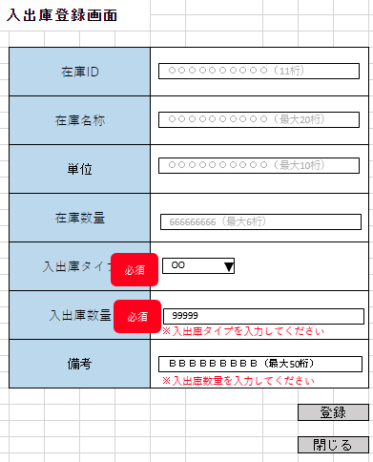
詳細設計書 | 論理名称 | K001 | システムID | KS | 改訂日 | 2023-05-02
 | 物理名称 | 入出庫登録 | システム名称 | 入出庫登録システム | 改訂者 | 篠﨑

画面イメージ

IO関連
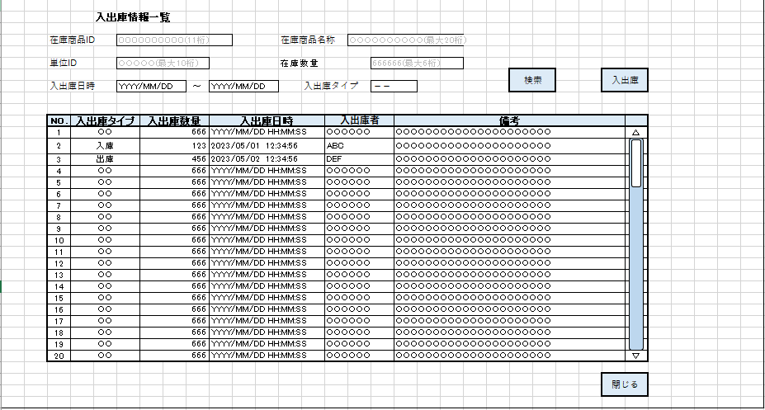
詳細設計書 |  | 論理名称 |  | K001 |  |  | システムID | KS | 改訂日 | 2023-05-02
 |  | 物理名称 |  | 入出庫登録 |  |  | システム名称 | 入出庫登録システム | 改訂者 | 篠﨑

I/O関連図

入出庫情報一覧
入出庫登録
 |  |  |  | 入出庫ボタン

 |  |  |  | 登録ボタン

パラメータ一覧
No | 論理名称 |  | 物理名称 |  | I/O | 備考
1 | 在庫商品ID |  | id |  | I
2
3
4
5
6
7
8
9
テーブル一覧
No | 論理名称 |  | 物理名称 |  | I/O | 備考
1 | 在庫情報 |  | t_stock |  | I/O
2 | 入出庫情報 |  | t_stock_io |  | I/O
3 | 単位マスタ |  | m_unit |  | O
4
5
6
7
8
9
ファイル一覧
No | 論理名称 |  | 物理名称 |  | I/O | 備考
1
2
3
4
5
6
7
8
9

